Inzamelschema HAH 2025
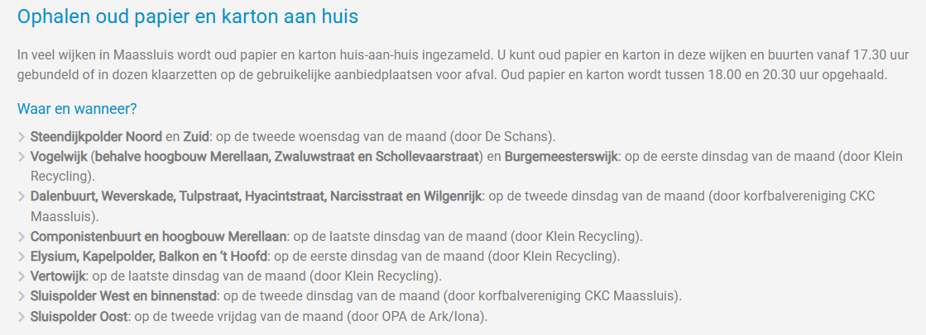
Inzamelschema huis-aan-huis 2025 | minicontainers

Oneven weken: Huis-aan-huis inzameling REST
Even weken: Huis-aan-huis inzameling GFT
Dag | Transporteur | Fractie | Inzamelmiddel | Wijken
Maandag oneven | Gemeente Maassluis | REST | Minicontainers | Molenwijk (+ Woonwagenkamp)
Maandag oneven | Gemeente Maassluis | REST | Minicontainers | Drevenbuurt (+ verzamelcontainers Zeemandreef)
Maandag oneven | Gemeente Maassluis | REST | Minicontainers | Taanschuurpolder, Sluispolder West, 't Hoofd (+ Hoogbouw, 't Sparretje in het Sparrendal)
Dinsdag oneven | Gemeente Maassluis | PMD | Minicontainers | Vogelwijk (proefwijk)
*Dinsdag oneven | Gemeente Maassluis | OPK | Minicontainers | Vogelwijk (proefwijk) *1x per maand
Dinsdag oneven | Gemeente Maassluis | REST | Minicontainers | Vogelwijk (+ Lepelaarplaatsoen Dierenwijde)
Woensdag oneven | Gemeente Maassluis | REST | Minicontainers | Vertowijk, Wilgenrijk, Kapelpolder
Donderdag oneven | Gemeente Maassluis | REST | Minicontainers | Componistenwijk, Bloemenbuurt, Dalenbuurt (+ Koningshoek, 't Sparretje dierenweide)
Donderdag oneven | Gemeente Maassluis | REST | Minicontainers | Sluispolder Oost, Zuidbuurt, Feministenwijk, Oranjewijk (+ Sportlaan dierenweide)
Maandag even | Gemeente Maassluis | GFT | Minicontainers | Molenwijk, Sluispolder West (+ Verzamelcontainers Balkon en Prinsekade, Verzamelcontainers in de wijk)
Maandag even | Gemeente Maassluis | GFT | Minicontainers | Drevenbuurt, Taanschuurpolder, 't Hoofd (+ verzamelcontainers in de wijk)
Maandag even | Gemeente Maassluis | REST | Minicontainers | Hoogbouw + Dierenweide 't Sparretje in het Sparrendal + dierenweide GAB laan
Dinsdag even | Gemeente Maassluis | GFT | Minicontainers | Vogelwijk (+ GFT container Andreas kerk, Verzamelcontainers Burgemeesterwijk, Verzamelcontainers Elysium, verzamelcontainers Vogelwijk)
Woensdag even | Gemeente Maassluis | GFT | Minicontainers | Vertowijk, Wilgenrijk, Kapelpolder (+ verzamelcontainers Kerkeiland en Govert van Wijnkade)
Donderdag even | Gemeente Maassluis | GFT | Minicontainers | Sluispolder Oost, Zuidbuurt, Feministenwijk, De Kade, Oranjewijk, (+ verzamelcontainers Balkon, Verzamelcontainers in de wijk)
Donderdag even | Gemeente Maassluis | GFT | Minicontainers | Componistenwijk, Bloemenbuurt, Dalenbuurt (+ Koningshoek, Verzamelcontainers in de wijk, 't Sparretje dierenweide)

